Reporte de Formatos
TÍTULO |  |  | NOMBRE CORTO |  |  |  | DESCRIPCIÓN
Nombre con fotografía de los inspectores |  |  | ART91FRXLVIII |  |  |  | Nombre y fotografía de los Inspectores, Visitadores o Supervisores, por áreas
Tabla Campos
Ejercicio | Fecha de inicio del periodo que se informa | Fecha de término del periodo que se informa | Clave o nivel del puesto | Denominación del cargo | Fotografía | Nombre del servidor(a) público(a) | Primer apellido del servidor(a) público(a) | Segundo apellido del servidor(a) público(a) | ESTE CRITERIO APLICA A PARTIR DEL 01/07/2023 -> Sexo (catálogo) | Área de adscripción | Fecha de alta en el cargo | Domicilio oficial: Tipo de vialidad (catálogo) | Domicilio oficial: Nombre de vialidad | Domicilio oficial: Número Exterior | Domicilio oficial: Número interior | Domicilio oficial: Tipo de asentamiento (catálogo) | Domicilio oficial: Nombre del asentamiento | Domicilio oficial: Clave de la localidad | Domicilio oficial: Nombre de la localidad | Domicilio oficial: Clave del Municipio | Domicilio oficial: Nombre del municipio o delegación | Domicilio oficial: Clave de la entidad federativa | Domicilio oficial: Nombre de la entidad federativa (catálogo) | Domicilio oficial: Código postal | Número(s) de teléfono oficial | Extensión | Correo electrónico oficial, en su caso | Área(s) responsable(s) que genera(n), posee(n), publica(n) y actualizan la información | Fecha de actualización | Nota
2025 | 2025-07-01 | 2025-09-30 | 18 | Inspector | 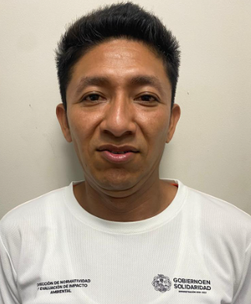 | Jorge Luis | Naal | Góngora | Hombre | Dirección de Normatividad y Evaluación de Imapcto Ambiental | 2023-02-16 | Periférico | CTM | S/N | S/N | Fraccionamiento | La Gran Plaza de la Riviera | 1 | Playa del Carmen | 8 | Playa del Carmen | 23 | Quintana Roo | 77712 | 9848773050 | 10125 | normatividad.recepcion@playadelcarmen.gob.mx | Dirección de Normatividad y Evaluación de Impacto Ambiental | 2025-10-27
2025 | 2025-07-01 | 2025-09-30 | 18 | Inspector | 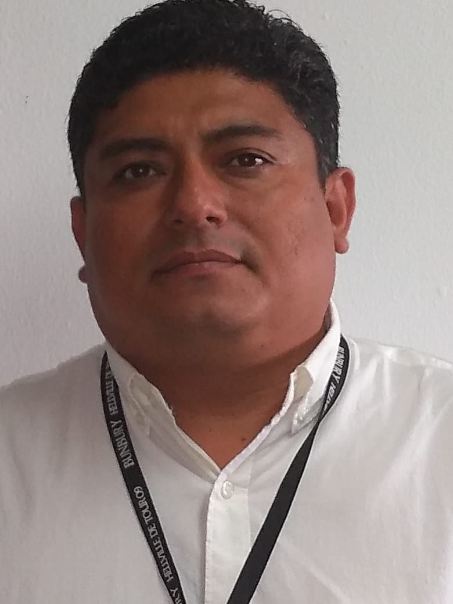 | Magbiel | Hernández | García | Hombre | Dirección de Normatividad y Evaluación de Imapcto Ambiental | 2018-04-01 | Periférico | CTM | S/N | S/N | Fraccionamiento | La Gran Plaza de la Riviera | 1 | Playa del Carmen | 8 | Playa del Carmen | 23 | Quintana Roo | 77712 | 9848773050 | 10125 | normatividad.recepcion@playadelcarmen.gob.mx | Dirección de Normatividad y Evaluación de Impacto Ambiental | 2025-10-27
2025 | 2025-07-01 | 2025-09-30 | 18 | Inspector | 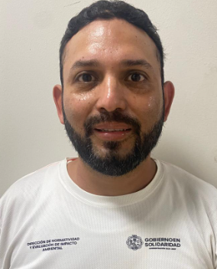 | Joksan Nain | Briseño | López | Hombre | Dirección de Normatividad y Evaluación de Imapcto Ambiental | 2014-06-18 | Periférico | CTM | S/N | S/N | Fraccionamiento | La Gran Plaza de la Riviera | 1 | Playa del Carmen | 8 | Playa del Carmen | 23 | Quintana Roo | 77712 | 9848773050 | 10125 | normatividad.recepcion@playadelcarmen.gob.mx | Dirección de Normatividad y Evaluación de Impacto Ambiental | 2025-10-27
2025 | 2025-07-01 | 2025-09-30 | 18 | Inspector | 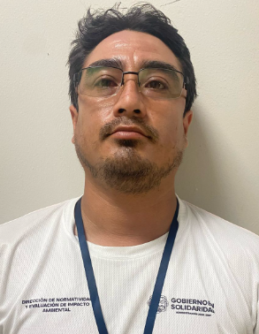 | David Ricardo | Jactthar | Rodríguez | Hombre | Dirección de Normatividad y Evaluación de Imapcto Ambiental | 2019-02-16 | Periférico | CTM | S/N | S/N | Fraccionamiento | La Gran Plaza de la Riviera | 1 | Playa del Carmen | 8 | Playa del Carmen | 23 | Quintana Roo | 77712 | 9848773050 | 10125 | normatividad.recepcion@playadelcarmen.gob.mx | Dirección de Normatividad y Evaluación de Impacto Ambiental | 2025-10-27
2025 | 2025-07-01 | 2025-09-30 | 18 | Inspector | 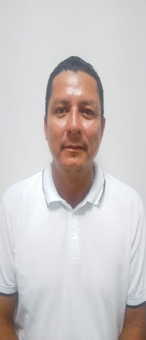 | Nelson | Pérez | González | Hombre | Dirección de Normatividad y Evaluación de Imapcto Ambiental | 2014-02-27 | Periférico | CTM | S/N | S/N | Fraccionamiento | La Gran Plaza de la Riviera | 1 | Playa del Carmen | 8 | Playa del Carmen | 23 | Quintana Roo | 77712 | 9848773050 | 10125 | normatividad.recepcion@playadelcarmen.gob.mx | Dirección de Normatividad y Evaluación de Impacto Ambiental | 2025-10-27
2025 | 2025-07-01 | 2025-09-30 | 406 | Auxiliar Administrativo A | 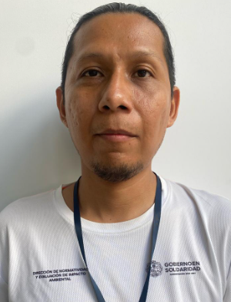 | Carlos Alberto | Gómez | Rojas | Hombre | Dirección de Normatividad y Evaluación de Imapcto Ambiental | 2023-06-16 | Periférico | CTM | S/N | S/N | Fraccionamiento | La Gran Plaza de la Riviera | 1 | Playa del Carmen | 8 | Playa del Carmen | 23 | Quintana Roo | 77712 | 9848773050 | 10125 | normatividad.recepcion@playadelcarmen.gob.mx | Dirección de Normatividad y Evaluación de Impacto Ambiental | 2025-10-27
2025 | 2025-07-01 | 2025-09-30 | 125 | Auxiliar Administrativo | 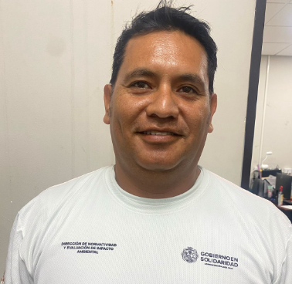 | Giovanni | Chávez | Rosales | Hombre | Dirección de Normatividad y Evaluación de Imapcto Ambiental | 2018-02-21 | Periférico | CTM | S/N | S/N | Fraccionamiento | La Gran Plaza de la Riviera | 1 | Playa del Carmen | 8 | Playa del Carmen | 23 | Quintana Roo | 77712 | 9848773050 | 10125 | normatividad.recepcion@playadelcarmen.gob.mx | Dirección de Normatividad y Evaluación de Impacto Ambiental | 2025-10-27
2025 | 2025-07-01 | 2025-09-30 | 125 | Auxiliar Administrativo | 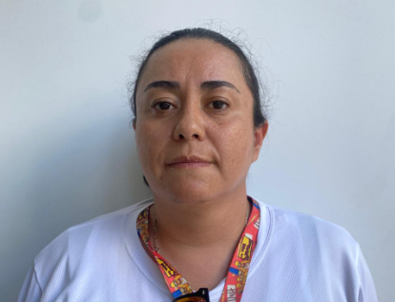 | Glenda Elsa | Cabrera | Soto | Mujer | Dirección de Normatividad y Evaluación de Imapcto Ambiental | 2016-10-01 | Periférico | CTM | S/N | S/N | Fraccionamiento | La Gran Plaza de la Riviera | 1 | Playa del Carmen | 8 | Playa del Carmen | 23 | Quintana Roo | 77712 | 9848773050 | 10125 | normatividad.recepcion@playadelcarmen.gob.mx | Dirección de Normatividad y Evaluación de Impacto Ambiental | 2025-10-27
2025 | 2025-07-01 | 2025-09-30 | 337 | Jefe de Departamento A | 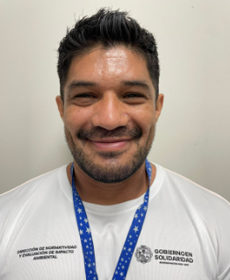 | Carlos Noe | Cotardo | Álvarez | Hombre | Dirección de Normatividad y Evaluación de Imapcto Ambiental | 2024-10-01 | Periférico | CTM | S/N | S/N | Fraccionamiento | La Gran Plaza de la Riviera | 1 | Playa del Carmen | 8 | Playa del Carmen | 23 | Quintana Roo | 77712 | 9848773050 | 10125 | normatividad.recepcion@playadelcarmen.gob.mx | Dirección de Normatividad y Evaluación de Impacto Ambiental | 2025-10-27
2025 | 2025-07-01 | 2025-09-30 | 83 | Inspector | 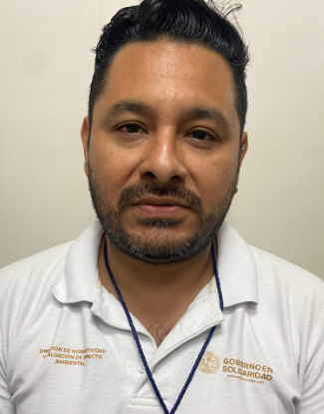 | Victor Michell | Rubio | Castillo | Hombre | Dirección de Normatividad y Evaluación de Imapcto Ambiental | 2024-10-01 | Periférico | CTM | S/N | S/N | Fraccionamiento | La Gran Plaza de la Riviera | 1 | Playa del Carmen | 8 | Playa del Carmen | 23 | Quintana Roo | 77712 | 9848773050 | 10125 | normatividad.recepcion@playadelcarmen.gob.mx | Dirección de Normatividad y Evaluación de Impacto Ambiental | 2025-10-27 | Personal comisionado de la Dirección de Zofemat
2025 | 2025-07-01 | 2025-09-30 | 54 | Supervisor | 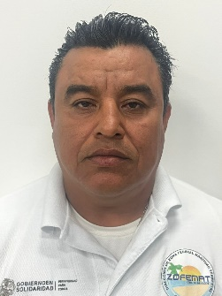 | Adrian | Martínez | García | Hombre | Dirección de Zona Federal Marítimo Terrestre | 2024-09-30 | Periférico | CTM | S/N | S/N | Fraccionamiento | La Gran Plaza de la Riviera | 1 | Playa del Carmen | 8 | Playa del Carmen | 23 | Quintana Roo | 77712 | 9848773050 | 10526 | zofemat.recaudacionsolicitudes@playadelcarmen.gob.mx / zofemat.pagoderecho@playadelcarmen.gob.mx | Dirección de la Zona Federal Marítimo Terrestre | 2025-10-27
2025 | 2025-07-01 | 2025-09-30 | 75 | Supervisor | 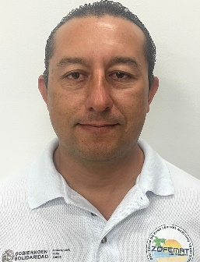 | Harik Said | Pereza | Celis | Hombre | Dirección de Zona Federal Marítimo Terrestre | 2024-09-30 | Periférico | CTM | S/N | S/N | Fraccionamiento | La Gran Plaza de la Riviera | 1 | Playa del Carmen | 8 | Playa del Carmen | 23 | Quintana Roo | 77712 | 9848773050 | 10526 | zofemat.recaudacionsolicitudes@playadelcarmen.gob.mx / zofemat.pagoderecho@playadelcarmen.gob.mx | Dirección de la Zona Federal Marítimo Terrestre | 2025-10-27
2025 | 2025-07-01 | 2025-09-30 | 69 | Supervisor | 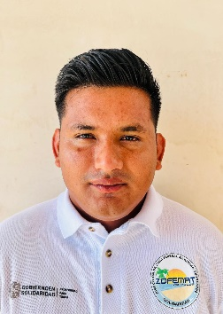 | Luis Alfredo | Nic | Palma | Hombre | Dirección de Zona Federal Marítimo Terrestre | 2024-09-30 | Periférico | CTM | S/N | S/N | Fraccionamiento | La Gran Plaza de la Riviera | 1 | Playa del Carmen | 8 | Playa del Carmen | 23 | Quintana Roo | 77712 | 9848773050 | 10526 | zofemat.recaudacionsolicitudes@playadelcarmen.gob.mx / zofemat.pagoderecho@playadelcarmen.gob.mx | Dirección de la Zona Federal Marítimo Terrestre | 2025-10-27
2025 | 2025-07-01 | 2025-09-30 | 61 | Supervisor | 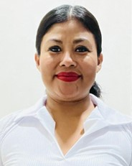 | Reyna Idolina | Morales | Zacarias | Mujer | Dirección de Zona Federal Marítimo Terrestre | 2024-10-16 | Periférico | CTM | S/N | S/N | Fraccionamiento | La Gran Plaza de la Riviera | 1 | Playa del Carmen | 8 | Playa del Carmen | 23 | Quintana Roo | 77712 | 9848773050 | 10526 | zofemat.recaudacionsolicitudes@playadelcarmen.gob.mx / zofemat.pagoderecho@playadelcarmen.gob.mx | Dirección de la Zona Federal Marítimo Terrestre | 2025-10-27
2025 | 2025-07-01 | 2025-09-30 | 56 | Supervisor | 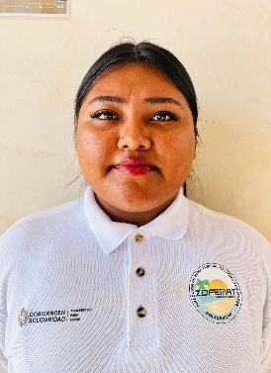 | Maria Isabel | Mayo | Tun | Mujer | Dirección de Zona Federal Marítimo Terrestre | 2024-10-16 | Periférico | CTM | S/N | S/N | Fraccionamiento | La Gran Plaza de la Riviera | 1 | Playa del Carmen | 8 | Playa del Carmen | 23 | Quintana Roo | 77712 | 9848773050 | 10526 | zofemat.recaudacionsolicitudes@playadelcarmen.gob.mx / zofemat.pagoderecho@playadelcarmen.gob.mx | Dirección de la Zona Federal Marítimo Terrestre | 2025-10-27
2025 | 2025-07-01 | 2025-09-30 | 7 | Supervisor | 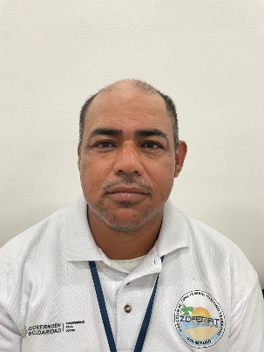 | Elias | Alonso | Ramon | Hombre | Dirección de Zona Federal Marítimo Terrestre | 2024-09-30 | Periférico | CTM | S/N | S/N | Fraccionamiento | La Gran Plaza de la Riviera | 1 | Playa del Carmen | 8 | Playa del Carmen | 23 | Quintana Roo | 77712 | 9848773050 | 10526 | zofemat.recaudacionsolicitudes@playadelcarmen.gob.mx / zofemat.pagoderecho@playadelcarmen.gob.mx | Dirección de la Zona Federal Marítimo Terrestre | 2025-10-27
2025 | 2025-07-01 | 2025-09-30 | 51 | Supervisor | 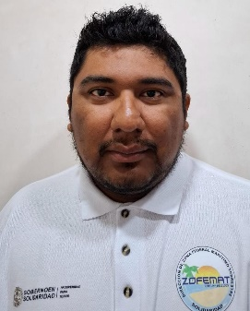 | Hector Aarón | López | Tamayo | Hombre | Dirección de Zona Federal Marítimo Terrestre | 2024-11-01 | Periférico | CTM | S/N | S/N | Fraccionamiento | La Gran Plaza de la Riviera | 1 | Playa del Carmen | 8 | Playa del Carmen | 23 | Quintana Roo | 77712 | 9848773050 | 10526 | zofemat.recaudacionsolicitudes@playadelcarmen.gob.mx / zofemat.pagoderecho@playadelcarmen.gob.mx | Dirección de la Zona Federal Marítimo Terrestre | 2025-10-27
2025 | 2025-07-01 | 2025-09-30 | 102 | Supervisor |  | Ernesto Javier | Galvan | Zavala | Hombre | Dirección de Zona Federal Marítimo Terrestre | 2025-02-01 | Periférico | CTM | S/N | S/N | Fraccionamiento | La Gran Plaza de la Riviera | 1 | Playa del Carmen | 8 | Playa del Carmen | 23 | Quintana Roo | 77712 | 9848773050 | 10526 | zofemat.recaudacionsolicitudes@playadelcarmen.gob.mx / zofemat.pagoderecho@playadelcarmen.gob.mx | Dirección de la Zona Federal Marítimo Terrestre | 2025-10-27

